İNŞ212 MUKAVEMET II
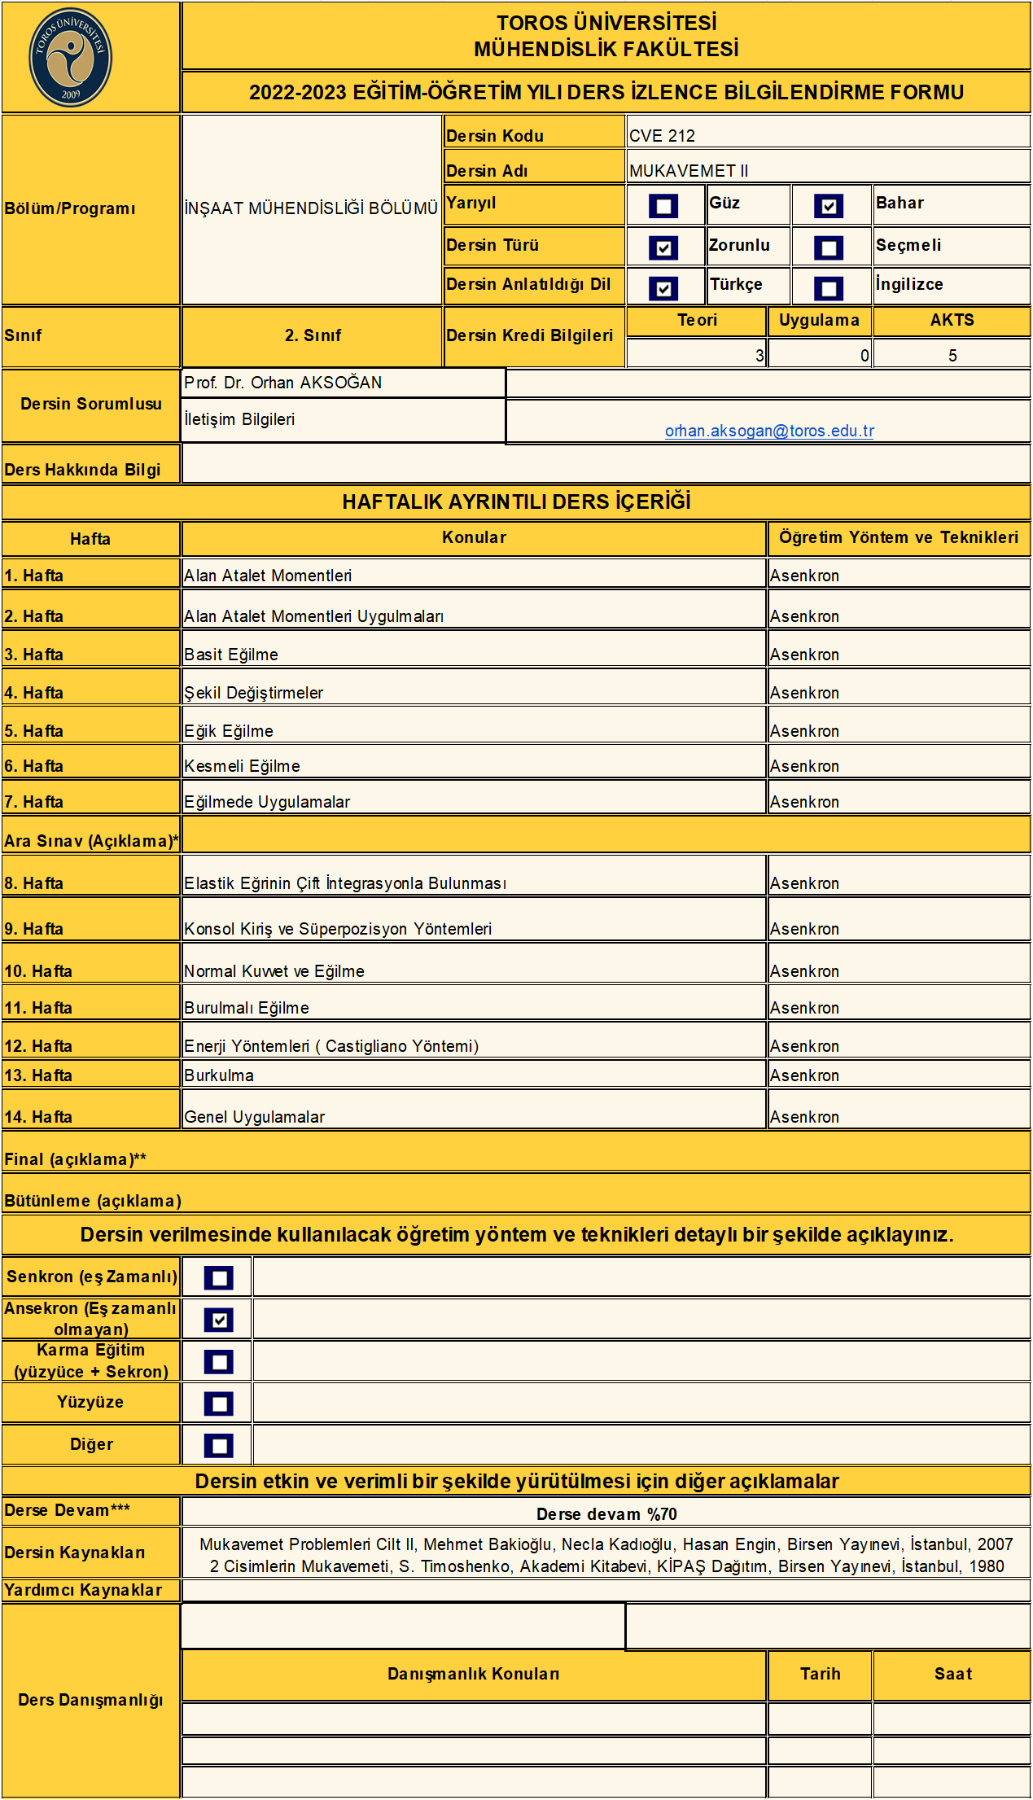

İNŞ218 ZEMİN MEK. I
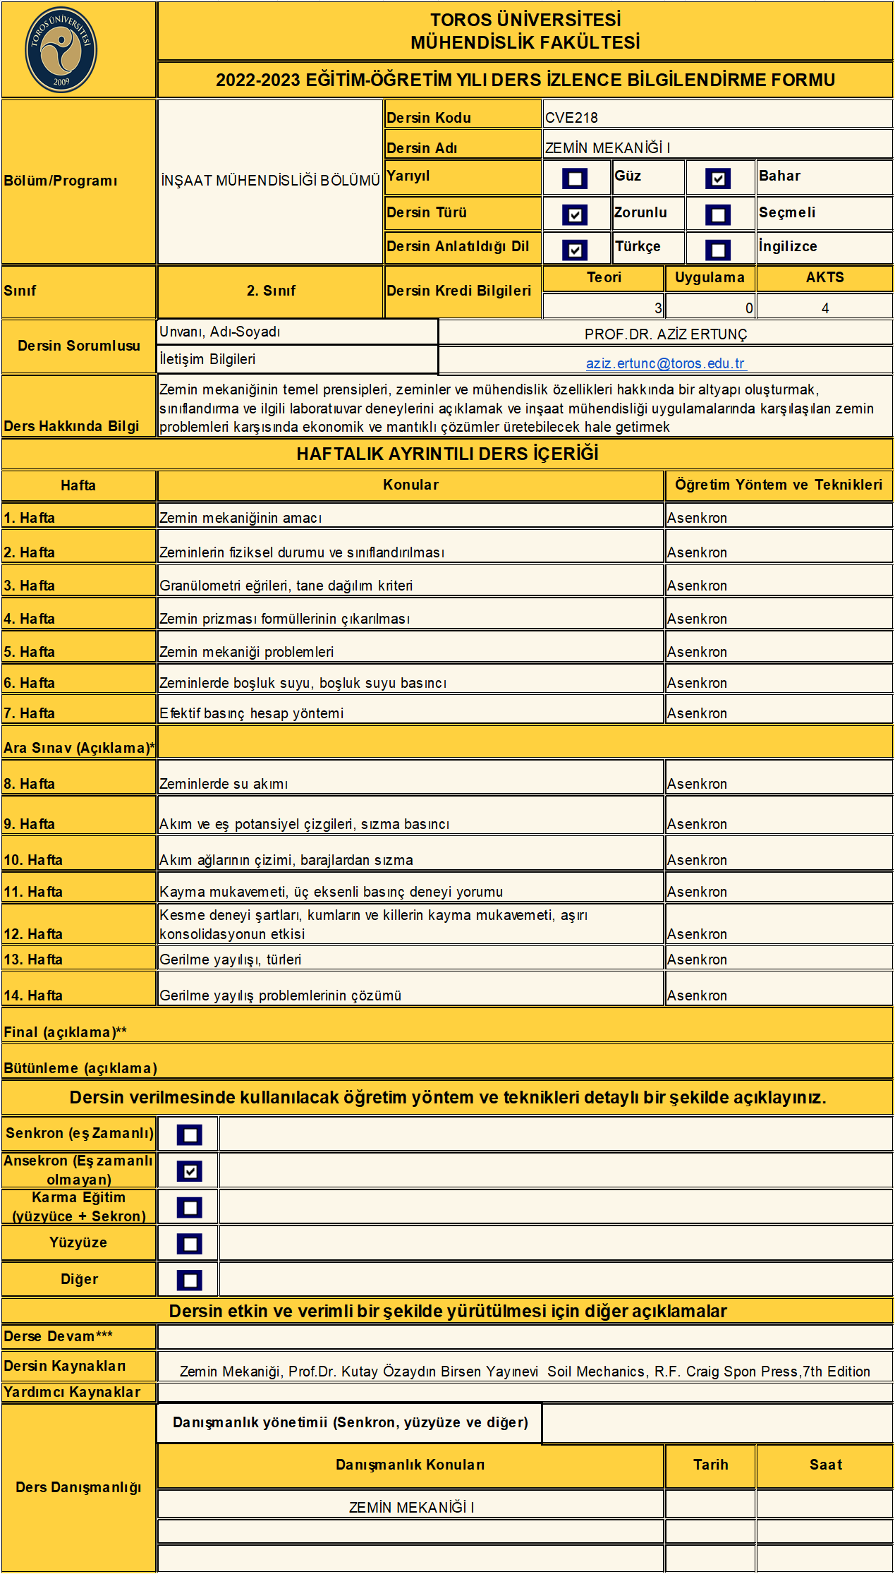

İNŞ210 TOPOĞRAFYA
